상품제안서
제로티어 대용량 듀얼보조배터리 20000mAh | 상품코드: S42578

 |  |  |  |  |  |  | 02-713-8555 | www.synergygift.co.kr
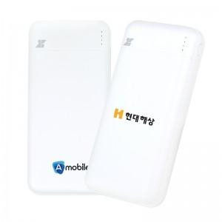

【상세/제작정보】

【인쇄/포장옵션】 | 레이저, DTF필름 / 포장지포장

【공급단가】 | 수량 | 20~ | 50~ | 100~ | 300~ | 1,000~
*VAT별도 | 단가 | 13,860원 | 12,910원 | 12,490원 | 11,970원 | 11,550원

【상품 URL】 | https://www.synergygift.co.kr:443/src/goods_detail.php?gdno=42578

